Resumen de ajuste
Resumen de ajuste por lotes: Vendedores de productos para higiene personal Generado por: Hery Fecha: domingo, 2 de abril de 2023 19:17:46

Nombre | Sexo | Edad | NivelDe_Estudios | Tamano_Empresa | Sueldo | Años_Trabajados | Año_Recoleccion
Rango | 2-Ocupacion52!A1:A1314 | 2-Ocupacion52!B1:B1314 | 2-Ocupacion52!C1:C1314 | 2-Ocupacion52!D1:D1314 | 2-Ocupacion52!E1:E1314 | 2-Ocupacion52!F1:F1314 | 2-Ocupacion52!G1:G1314
Mejor ajuste (ordenado por AIC) | RiskKumaraswamy(0.3923;0.085788;0;2) | RiskPearson5(7.8267;207.81) | RiskUniform(0;5.0038) | RiskInvgauss(321.47;4.4376) | RiskGamma(2.5292;944.57) | RiskExpon(4.9665) | RiskLognorm(2019.9;0.99859)
Función | #NAME? | #NAME? | #NAME? | #NAME? | #NAME? | #NAME? | #NAME?
AIC | -17869.0944 | 9866.5908 | 4230.3878 | 12520.6626 | 22556.9841 | 6836.7278 | 3726.423
Mínimo | 0 | 0 | 0 | 0 | 0 | 0 | 0
Máximo | 2 | +∞ | 5.003811 | +∞ | +∞ | +∞ | +∞
Media | 1.737141 | 30.4402 | 2.501905 | 321.4707 | 2388.9931 | 4.966489 | 2019.947
Moda | 2 | 23.5429 | 0 | 1.4792 | 1444.4264 | 0 | 2019.947
Mediana | 1.998421 | 27.7222 | 2.501905 | 9.4504 | 2082.5875 | 3.442508 | 2019.947
Desv. estándar | 0.531788 | 12.6106 | 1.444476 | 2736.1429 | 1502.1862 | 4.966489 | 0.999
Gráfico

Correlación | Sexo | Edad | NivelDe_Estudios | Tamano_Empresa | Sueldo | Años_Trabajados | Año_Recoleccion
Sexo | 1.000
Edad | 0.009 | 1.000
NivelDe_Estudios | 0.041 | 0.007 | 1.000
Tamano_Empresa | -0.136 | 0.193 | 0.341 | 1.000
Sueldo | -0.169 | 0.389 | 0.421 | 0.596 | 1.000
Años_Trabajados | -0.114 | 0.573 | 0.019 | 0.163 | 0.338 | 1.000
Año_Recoleccion | 0.025 | -0.005 | 0.057 | -0.027 | -0.030 | -0.049 | 1.000

Simulación
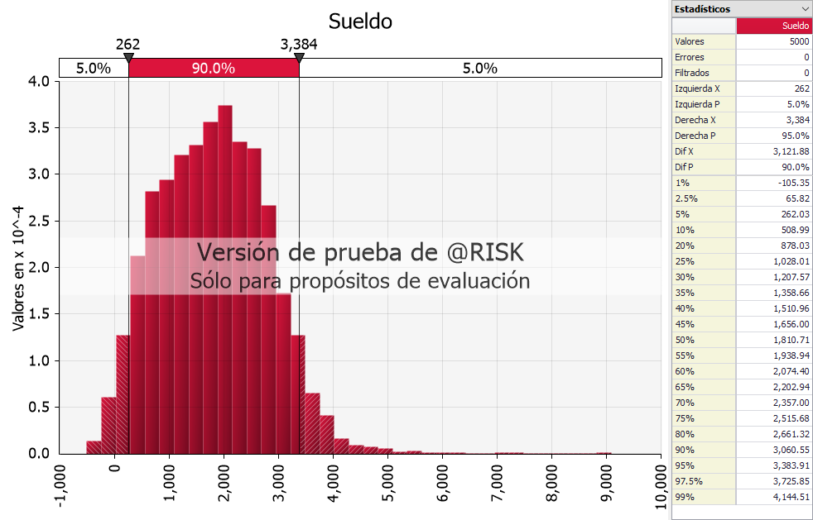
Sexo | #NAME? | -449.645
Edad | #NAME? | 35.54426
NivelDe_Estudios | #NAME? | 566.9604
Tamano_Empresa | #NAME? | 0.084749
Años_Trabajados | #NAME? | 28.35657
Intercepto |  | -82.3173
Sueldo | #NAME?

Media | #NAME? | Moda | #NAME? | Desviacion | #NAME?
Min | #NAME? | Max | #NAME?

